【様式1】所得・控除計算書（死亡）
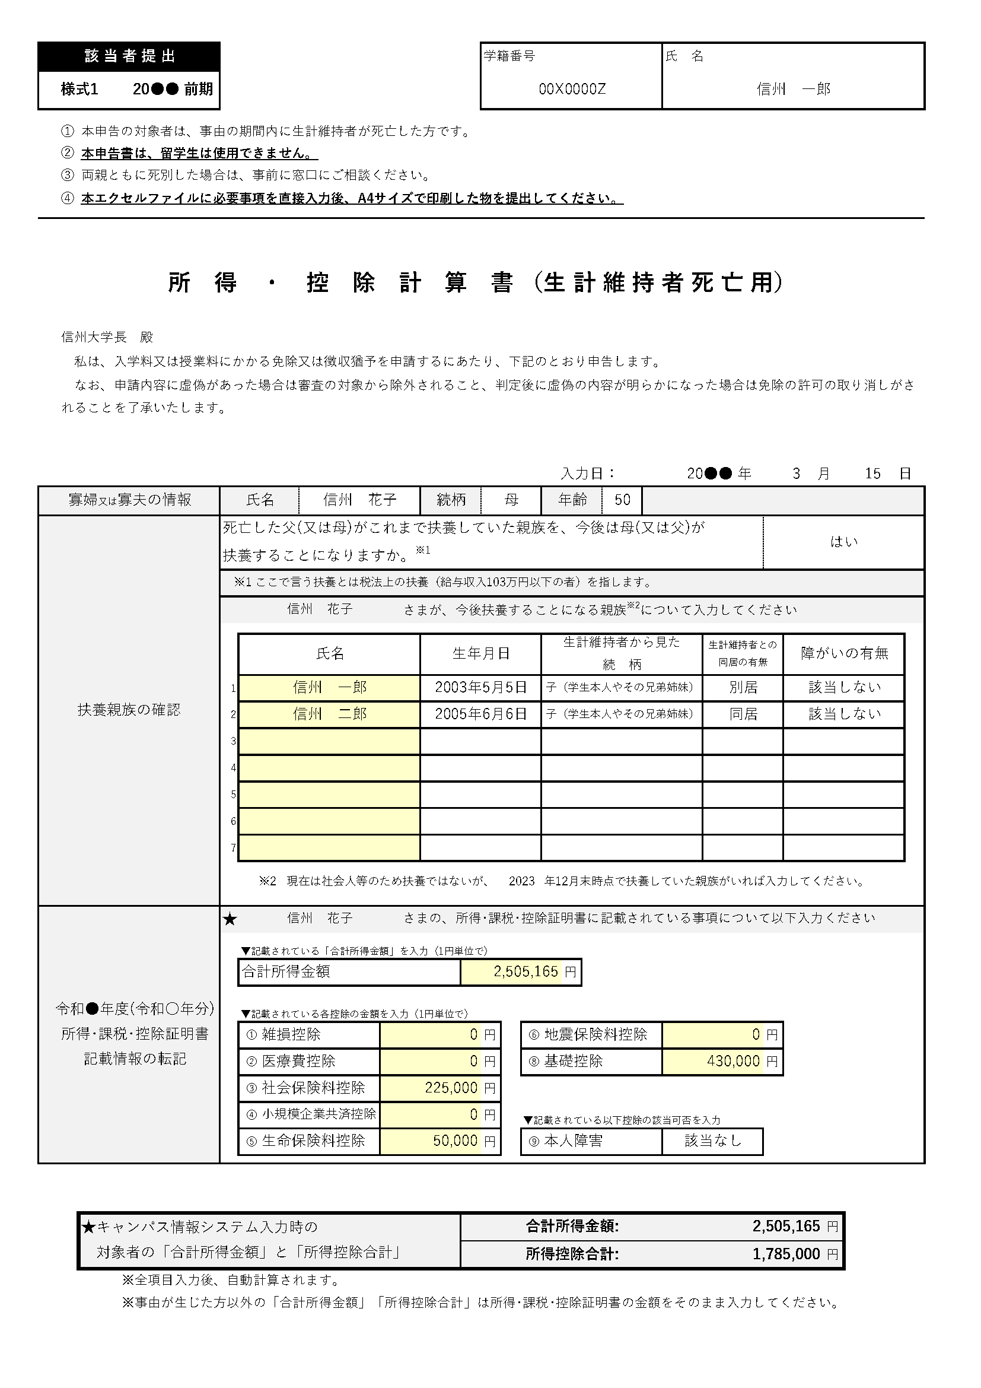
（入力例）
母（又は父）が扶養する方を全員入力する
（※2に該当する方がいればその方も入力）
自治体で発行した所得･課税･証明書から金額や該当可否を入力、選択する
2,505,165
1,785,000
母 ⅴ
この場合、本人は「所得・課税・控除証明書」に記載された
金額を入力する
キャンパス情報システム 入力例
該 当 者 提 出 |  |  |  |  |  |  |  |  |  |  |  |  |  | 学籍番号 |  |  |  |  |  | 氏 名
様式1 |  |  | 2026 | 前期

 | ① | 本申告の対象者は、事由の期間内に生計維持者が死亡した方です。
 | ② | 本申告書は、留学生は使用できません。
 | ③ | 両親ともに死別した場合は、事前に窓口にご相談ください。
 | ④ | 本エクセルファイルに必要事項を直接入力後、A4サイズで印刷した物を提出してください。

所 得 ・ 控 除 計 算 書 （生 計 維 持 者 死 亡 用）

 | 信州大学長 殿
 | 私は、入学料又は授業料にかかる免除又は徴収猶予を申請するにあたり、下記のとおり申告します。
 | なお、申請内容に虚偽があった場合は審査の対象から除外されること、判定後に虚偽の内容が明らかになった場合は免除の許可の取り消しがされることを了承いたします。

 |  |  |  |  |  |  |  |  |  |  |  |  |  | 入力日： |  |  |  |  |  |  |  | 年 |  |  | 月 |  | 日
寡婦又は寡夫の情報 |  |  |  |  | 氏名 |  |  |  |  |  |  | 続柄 |  |  |  |  | 年齢
扶養親族の確認 |  |  |  |  | 死亡した父(又は母)がこれまで扶養していた親族を、今後は母(又は父)が 扶養することになりますか。※1
 |  |  |  |  | ※1 ここで言う扶養とは税法上の扶養（給与収入103万円以下の者）を指します。
 |  |  |  |  |  |  |  |  |  |  | さまが、今後扶養することになる親族※2について入力してください

 |  |  |  |  |  | 氏名 |  |  |  |  |  | 生年月日 |  |  |  |  | 生計維持者から見た 続 柄 |  |  |  | 生計維持者との 同居の有無 |  |  | 障がいの有無
 |  |  |  |  | 1
 |  |  |  |  | 2
 |  |  |  |  | 3
 |  |  |  |  | 4
 |  |  |  |  | 5
 |  |  |  |  | 6
 |  |  |  |  | 7

 |  |  |  |  |  | ※2 |  | 現在は社会人等のため扶養ではないが、 |  |  |  |  |  |  | 2024 |  | 年12月末時点で扶養していた親族がいれば入力してください。

令和7年度(令和6年分) 所得･課税･控除証明書 記載情報の転記 |  |  |  |  | ★ |  |  |  |  |  | さまの、所得･課税･控除証明書に記載されている事項について以下入力ください
 |  |  |  |  |  | ▼記載されている「合計所得金額」を入力（1円単位で）
 |  |  |  |  |  | 合計所得金額 |  |  |  |  |  |  | 0 |  |  |  |  | 円

 |  |  |  |  |  | ▼記載されている各控除の金額を入力（1円単位で）
 |  |  |  |  |  | ① | 雑損控除 |  |  | 0 |  |  |  | 円 |  | ⑥ | 地震保険料控除 |  |  | 0 |  |  | 円
 |  |  |  |  |  | ② | 医療費控除 |  |  | 0 |  |  |  | 円 |  | ⑧ | 基礎控除 |  |  | 0 |  |  | 円
 |  |  |  |  |  | ③ | 社会保険料控除 |  |  | 0 |  |  |  | 円
 |  |  |  |  |  | ④ | 小規模企業共済控除 |  |  | 0 |  |  |  | 円 |  | ▼記載されている以下控除の該当可否を入力
 |  |  |  |  |  | ⑤ | 生命保険料控除 |  |  | 0 |  |  |  | 円 |  | ⑨ | 本人障害 |  |  | ▼プルダウンで選択

 |  | ★キャンパス情報システム入力時の 対象者の「合計所得金額」と「所得控除合計」 |  |  |  |  |  |  |  |  |  |  | 合計所得金額: |  |  |  |  |  | 0 |  |  |  |  |  |  | 円
 |  |  |  |  |  |  |  |  |  |  |  |  | 所得控除合計: |  |  |  |  |  | 730,000 |  |  |  |  |  |  | 円
 |  |  | ※全項目入力後、自動計算されます。
 |  |  | ※事由が生じた方以外の「合計所得金額」「所得控除合計」は所得･課税･控除証明書の金額をそのまま入力してください。

所得および控除の内訳 <自動計算のため入力不要>

 |  |  |  |  |  |  |  |  | 内訳
 | 合計所得金額[円] |  |  |  |  |  |  |  | 0
 | 配偶者（特別）控除額[円] |  |  |  |  |  |  |  | -
 | 扶養控除額（一般）[円] |  |  |  |  |  |  |  | 0
 | 扶養控除額（特定）[円] |  |  |  |  |  |  |  | 0
 | 扶養控除額（老人）[円] |  |  |  |  |  |  |  | 0
 | 扶養控除額（同老）[円] |  |  |  |  |  |  |  | 0
 | 障害者控除額（一般）[円] |  |  |  |  |  |  |  | 0
 | 障害者控除額（特定）[円] |  |  |  |  |  |  |  | 0
 | 障害者控除額（同特）[円] |  |  |  |  |  |  |  | 0
 | 本人障害者控除額[円] |  |  |  |  |  |  |  | 0
 | 寡婦控除額[円] （本人の場合は勤労学生控除） |  |  |  |  |  |  |  | -
 | ひとり親控除額[円] |  |  |  |  |  |  |  | 300,000
 | 医療費控除額[円] |  |  |  |  |  |  |  | 0
 | 雑損控除額[円] |  |  |  |  |  |  |  | 0
 | 社会保険料控除額[円] |  |  |  |  |  |  |  | 0
 | 小規模企業共済控除額[円] |  |  |  |  |  |  |  | 0
 | 生命保険料控除額[円] |  |  |  |  |  |  |  | 0
 | 地震保険料控除額[円] |  |  |  |  |  |  |  | 0
 | 基礎控除額[円] |  |  |  |  |  |  |  | 430,000
 | 所得控除合計額[円] |  |  |  |  |  |  |  | 730,000

A4サイズで両面印刷してください。

